상품제안서
리유저블백 소형, 친환경시장가방 소형 | 상품코드: F27394

 |  |  |  |  |  |  | 02-412-0044 | www.easy1.co.kr
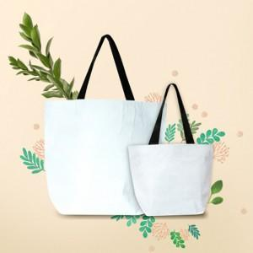

【상세/제작정보】 | 기본수량 미만 인쇄시 비용 추가.

【인쇄/포장옵션】 | 실크 / OPP(비닐)

【공급단가】 | 수량 | 200~ | 500~ | 1,000~ | 3,000~ | 5,000~
*VAT별도 | 단가 | 2,280원 | 2,240원 | 2,180원 | 2,140원 | 2,090원

【상품 URL】 | http://www.easy1.co.kr/src/goods_detail.php?gdno=27394

